QUICK-START
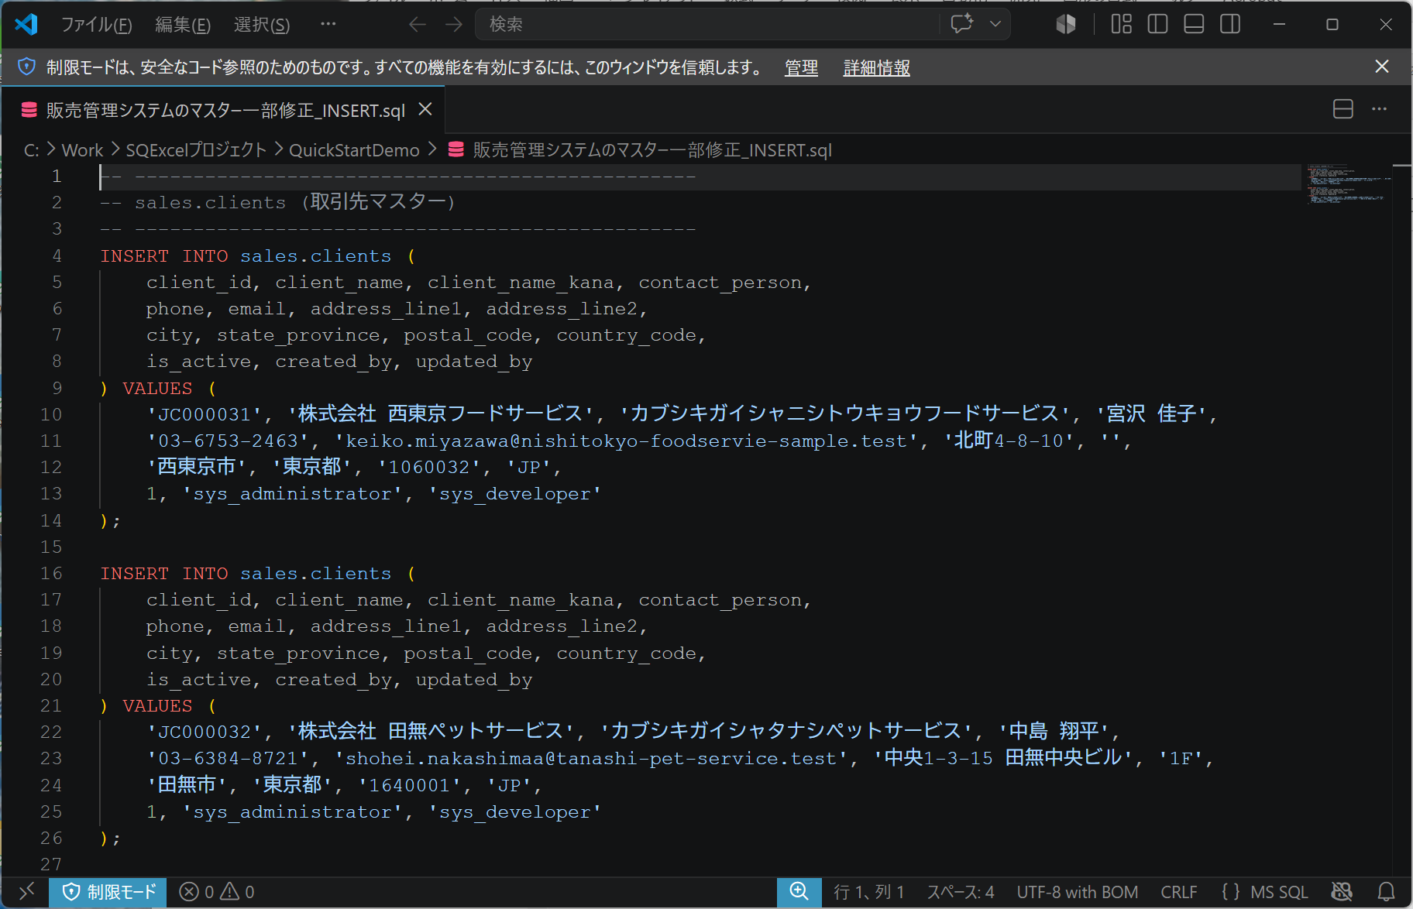
■ | QS001_StartPage
 | クイックモードで開く - スタートページ
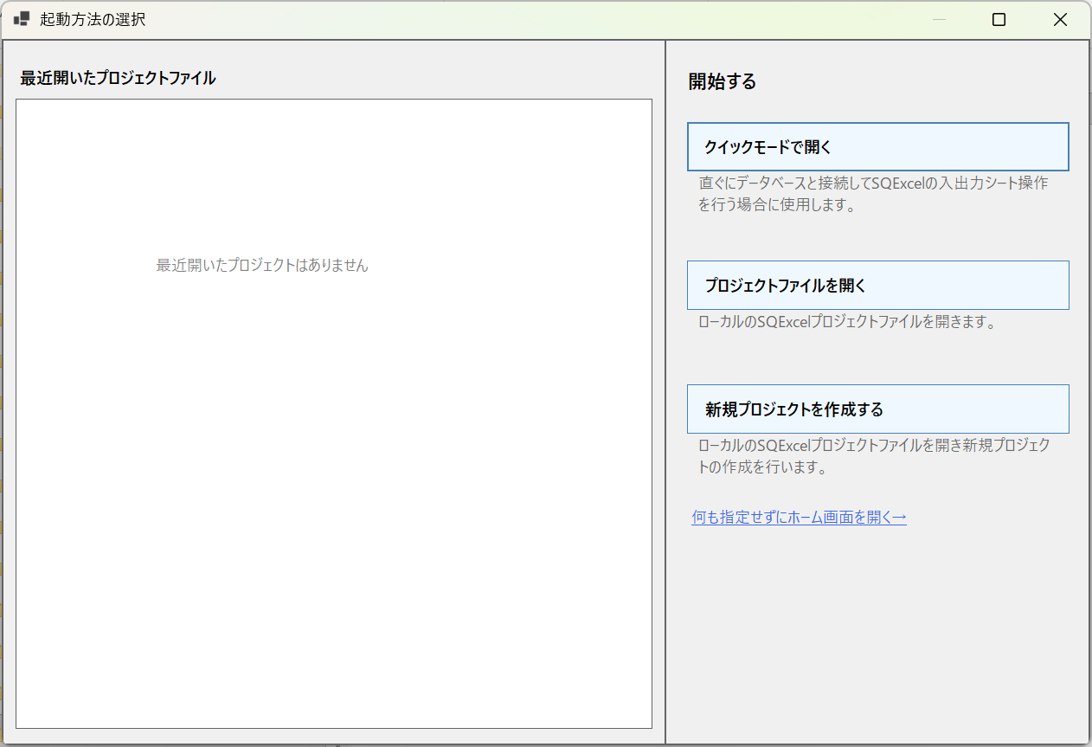

■ | QS002_HomeForm
 | クイックモードでホーム画面が開いた状態
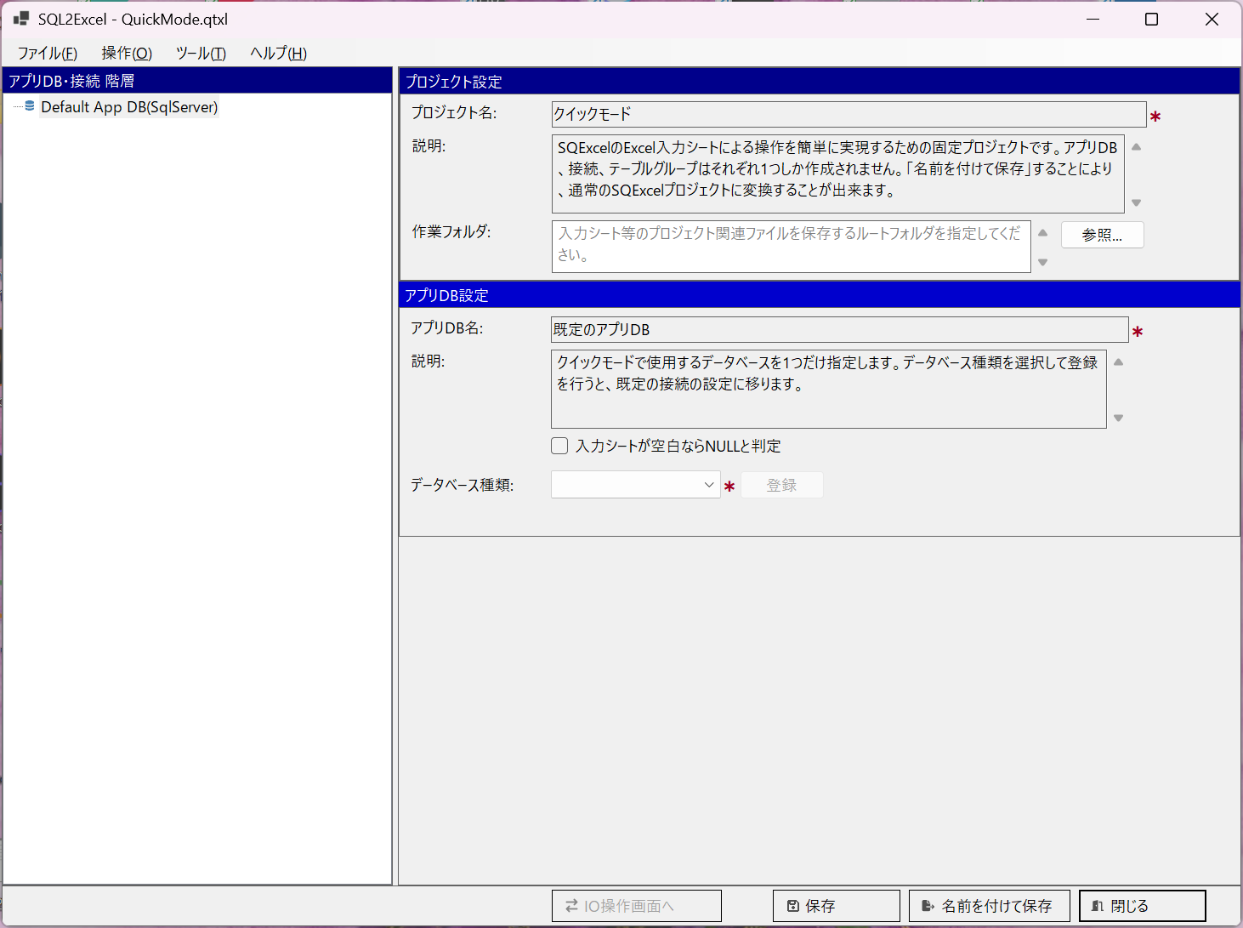

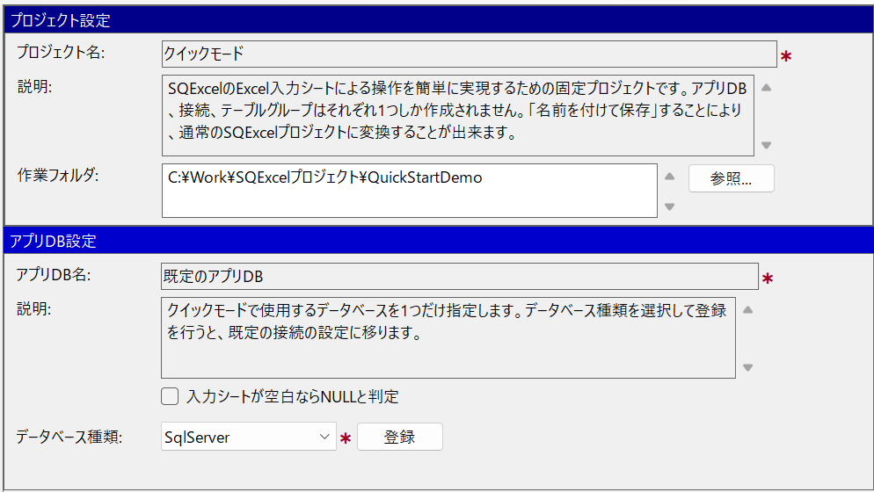
■ | QS003_HF_ProjectAppDBPanel
 | 作業フォルダを入力して、データベース種類を選択して登録ボタンをクリックする

■ | QS004_HF_ConnectionPanel
 | 接続設定パネルで接続情報を入力する。
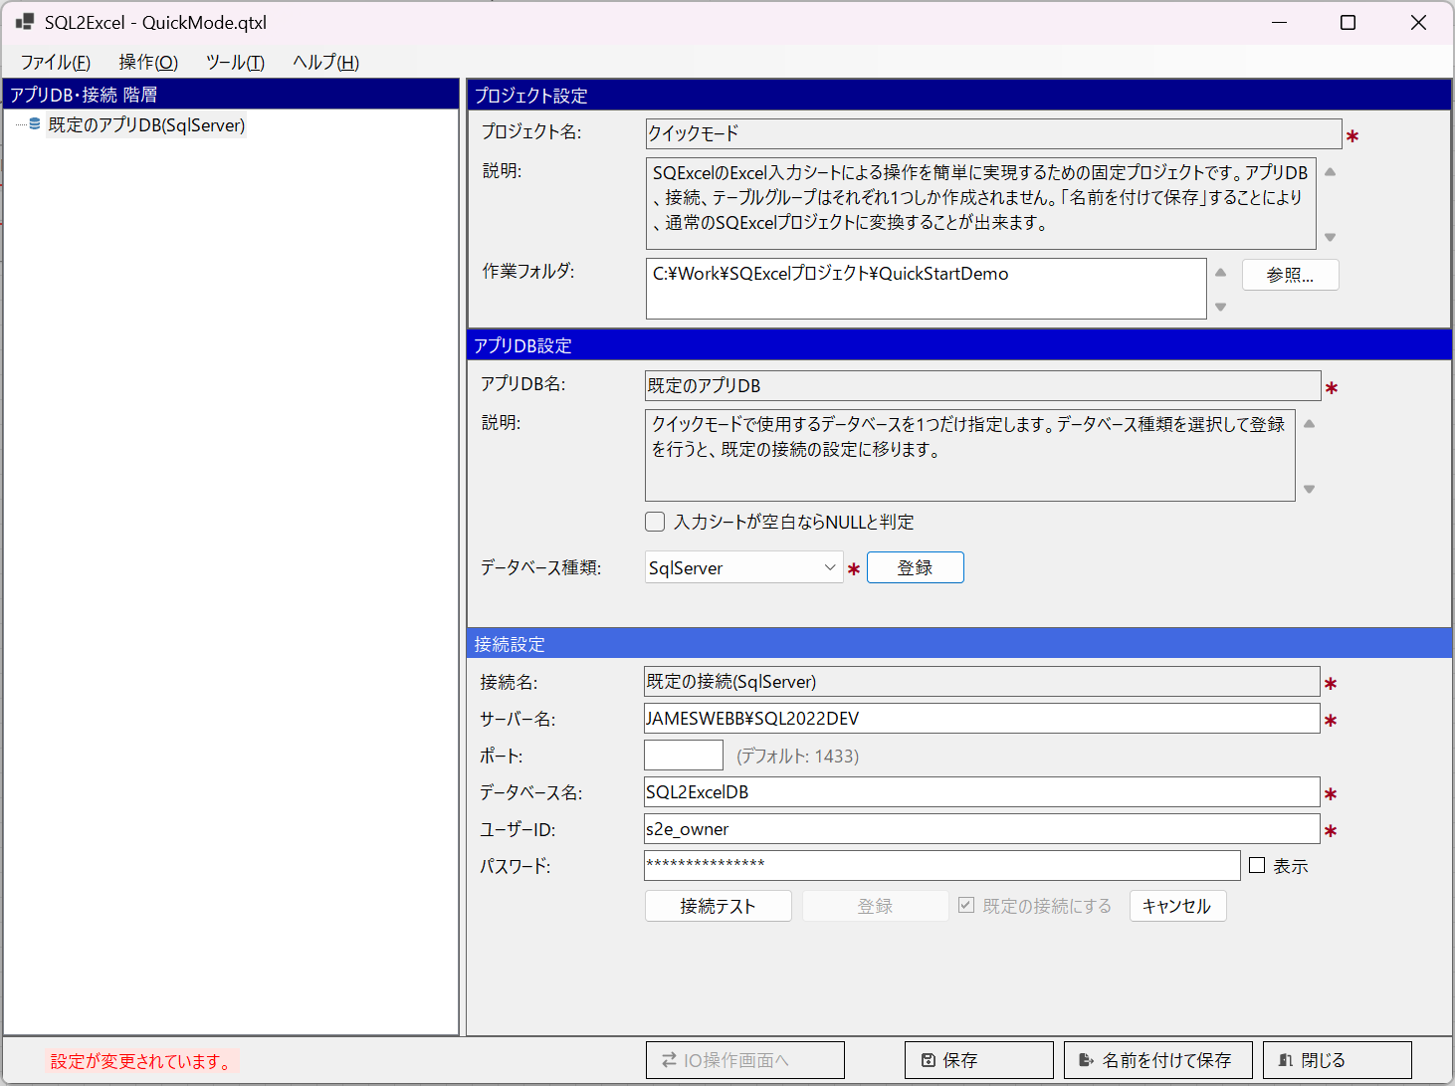

■ | QS005_HF_ConnectionPanel2
 | 接続テストに成功したら登録ボタンが使用可能になる
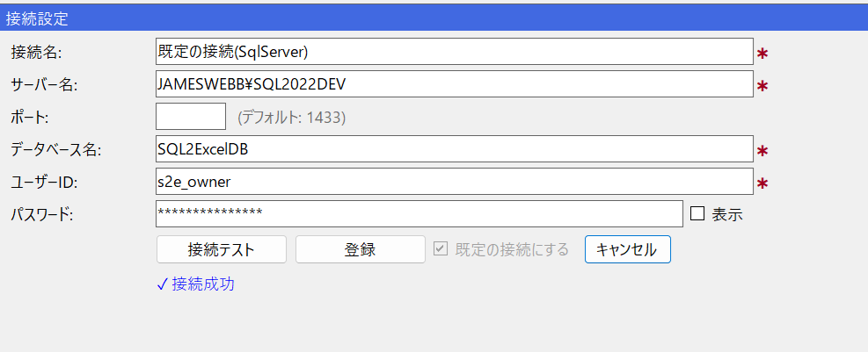

■ | QS006_HF_ToIOOperation
 | 登録ボタンをクリックするとアプリDB・接続ツリーにアプリDBが登録され、IO操作画面へボタンが使用可能になる。
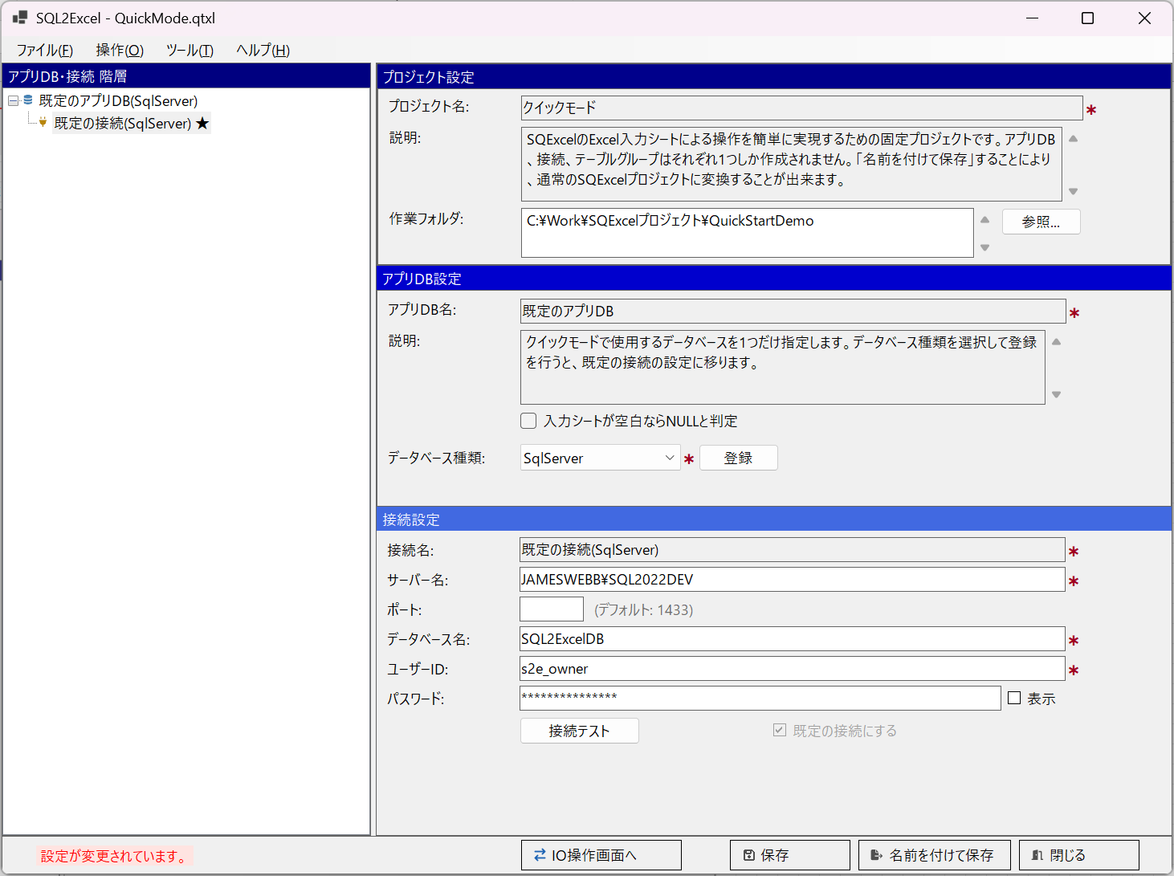

■ | QS007_IOOperationForm
 | IO操作画面が開く。既定のテーブルグループの候補テーブルがまだ選択されていない状態
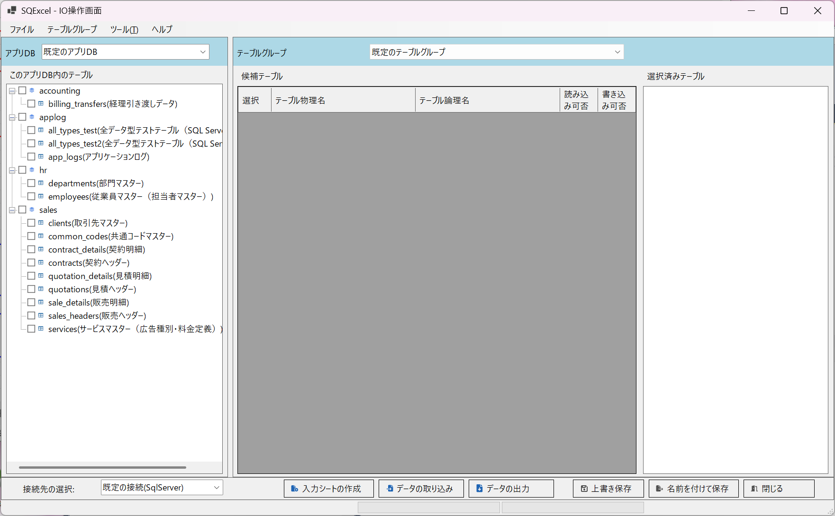

■ | QS008_IOF_ToCandidate
 | このアプリDB内のテーブルツリーからデータ操作を行うテーブルを選択して、先ず候補テーブルグリッドのドラッグ＆ドロップする
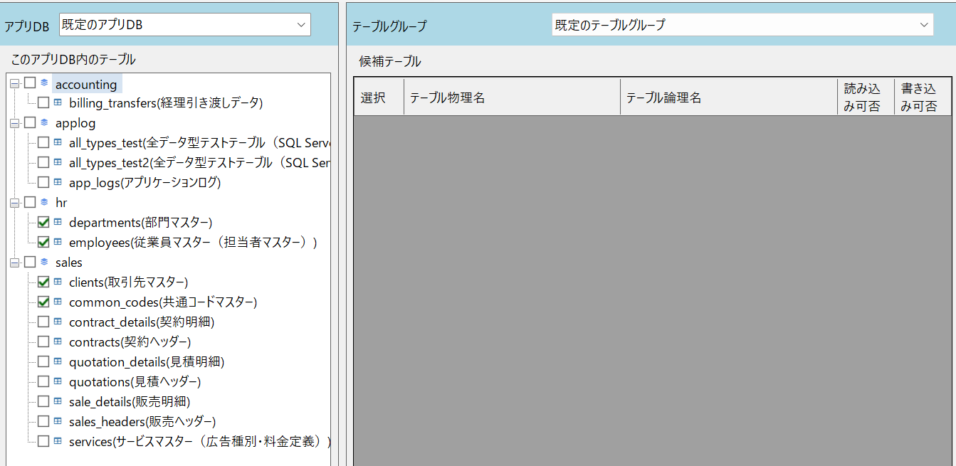
ドラッグ＆ドロップ

■ | QS009_IOF_ToCandidate2
 | 候補テーブルグリッドには選択されたテーブルが表示されます。左側のツリーでは選択されたテーブルはグレーアウトされ使用不可になります。
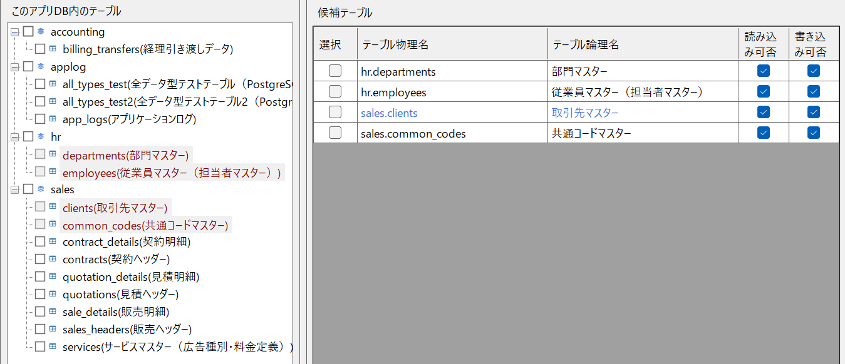

■ | QS010_IOF_ToSelected
 | 候補テーブルグリッドはあくまで入力シート操作を行う候補となるテーブルです。実際に入力シートを作成したりデータ取り込みを行うテーブルはチェックの上選択済みテーブルにドラッグ＆ドロップします。
ドラッグ＆ドロップ

■ | QS011_IOF_SelectedTables
 | 選択済みテーブルに表示されたテーブルは1つのワークブックの中に入力シートをまとめることが出来ます。選択済みテーブルの並びはデータ挿入や削除時の処理順になるのでテーブルを選んでリスト内でドラッグ＆ドロップにより順番の変更が可能です。

■ | QS012_IOF_ToDataOutput
 | この状態でフッタ部のデータの出力ボタンをクリックします。
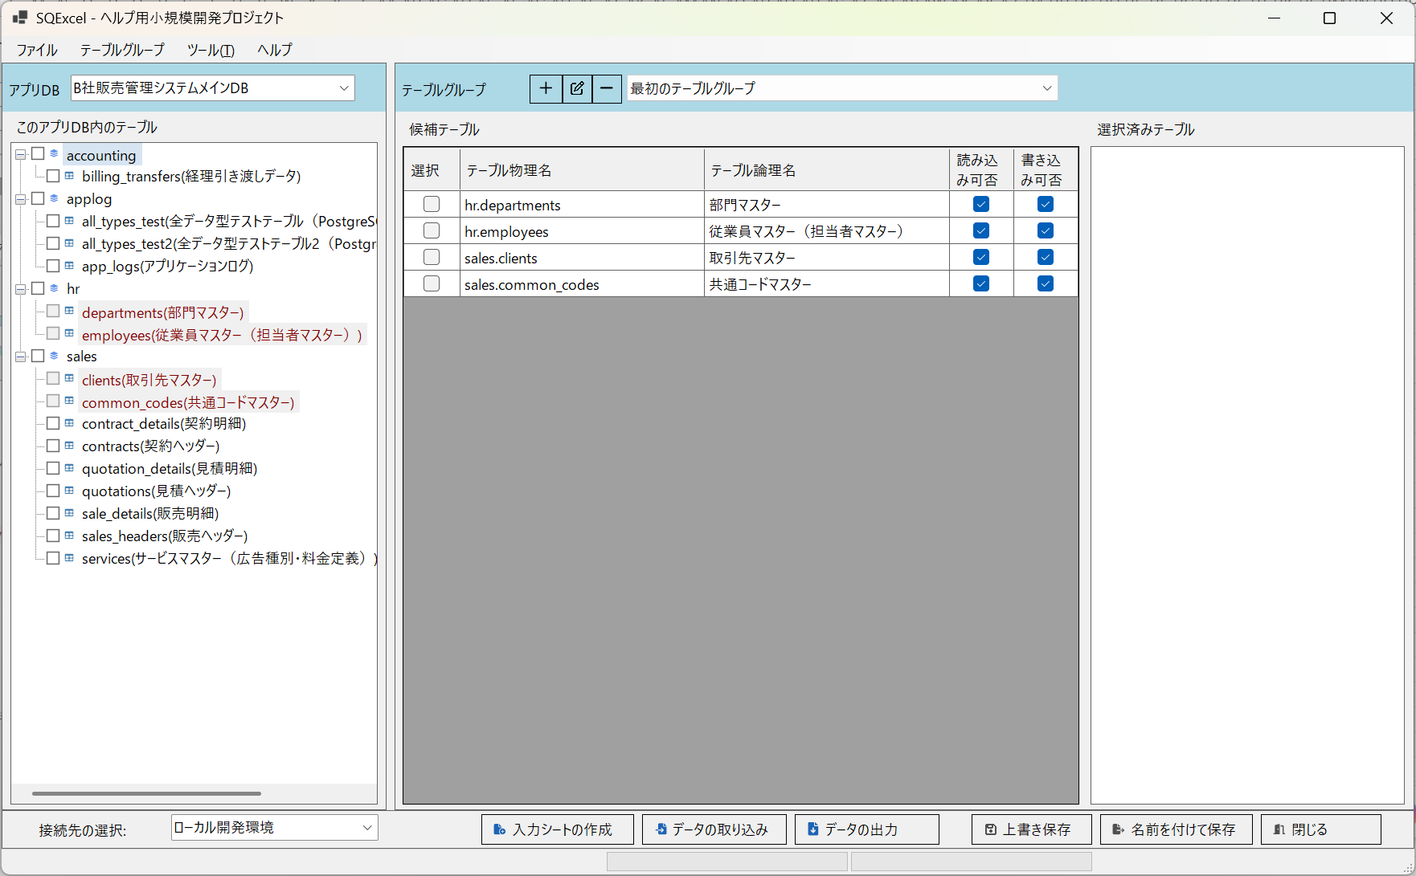

■ | QS013_IOF_DataOutputDlg
 | データ出力ダイアログで入力シートの出力先パスを指定して[新規入力シートを作成してデータを出力]を選択してOKをクリック
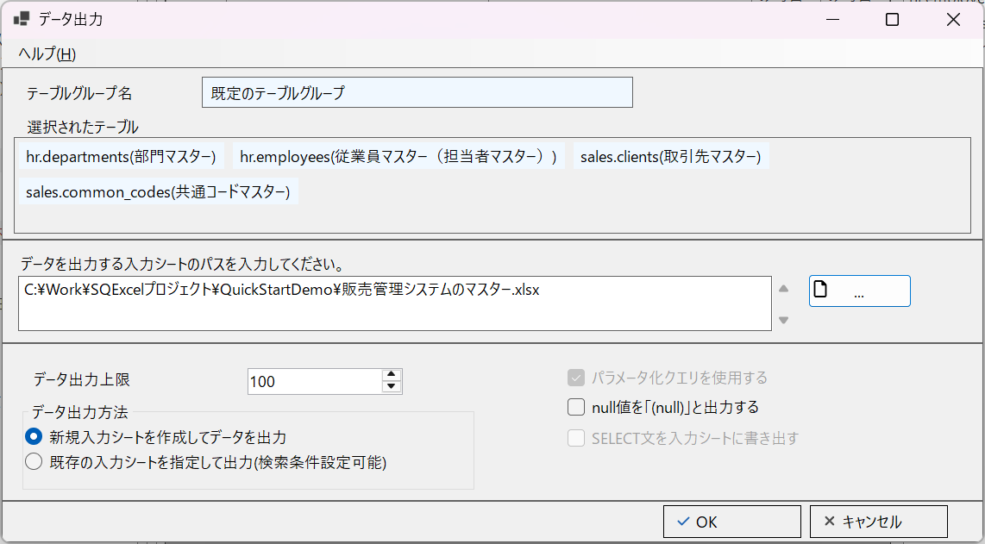

■ | QS014_InputSheet1
 | [選択されたテーブル]の順番に沿って入力シートが作成され、データが出力されている。
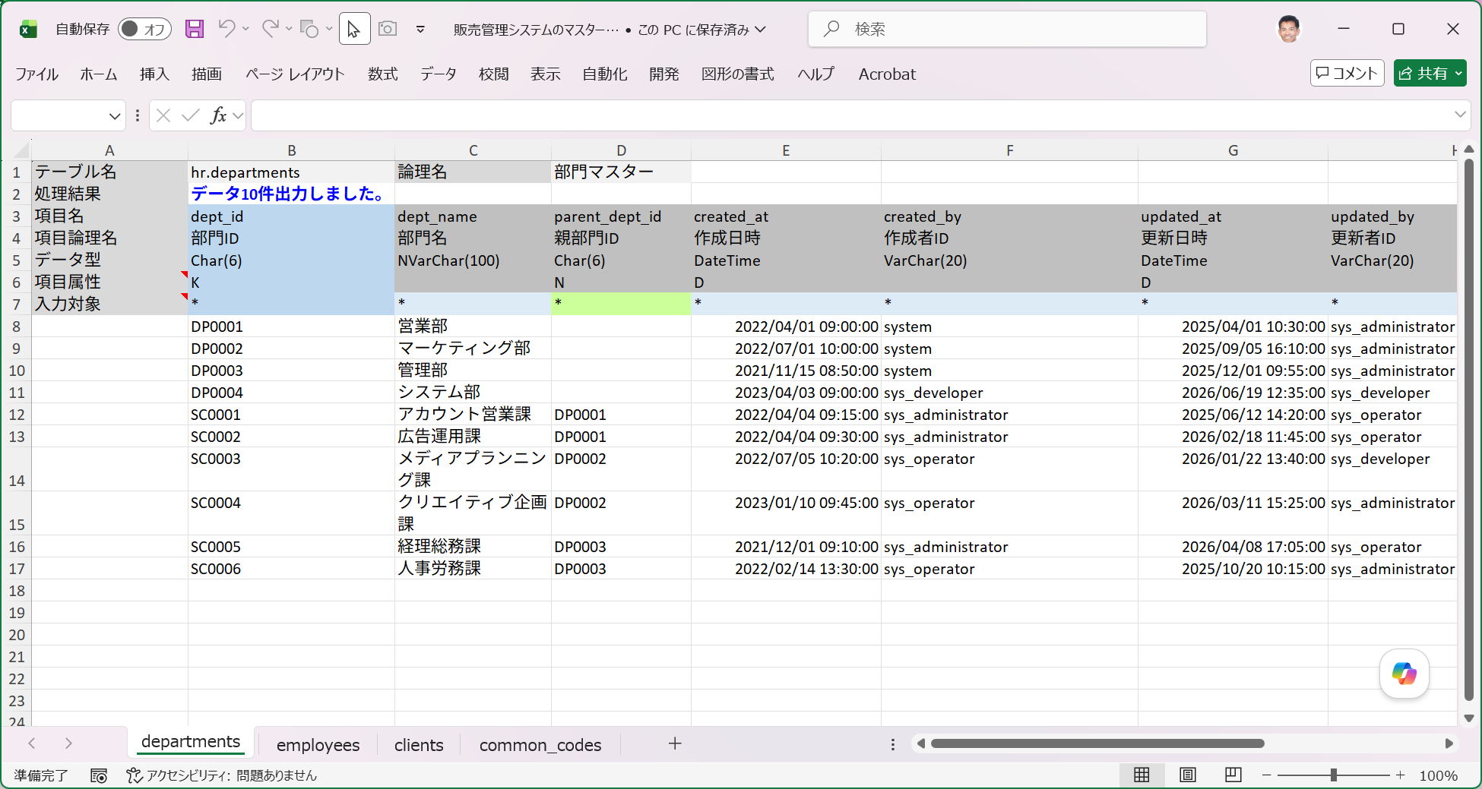

■ | QS015_InputSheet2
 | clients（取引先）テーブルに既存のデータを参考にして2つのデータを追加します。
 | データが出力されている入力行の先頭に2行の追加データを挿入し、更にその下に空白の1行を挿入します。入力エリアに空白行を挿入すると、直前の行でデータ取り込み処理を停止します。
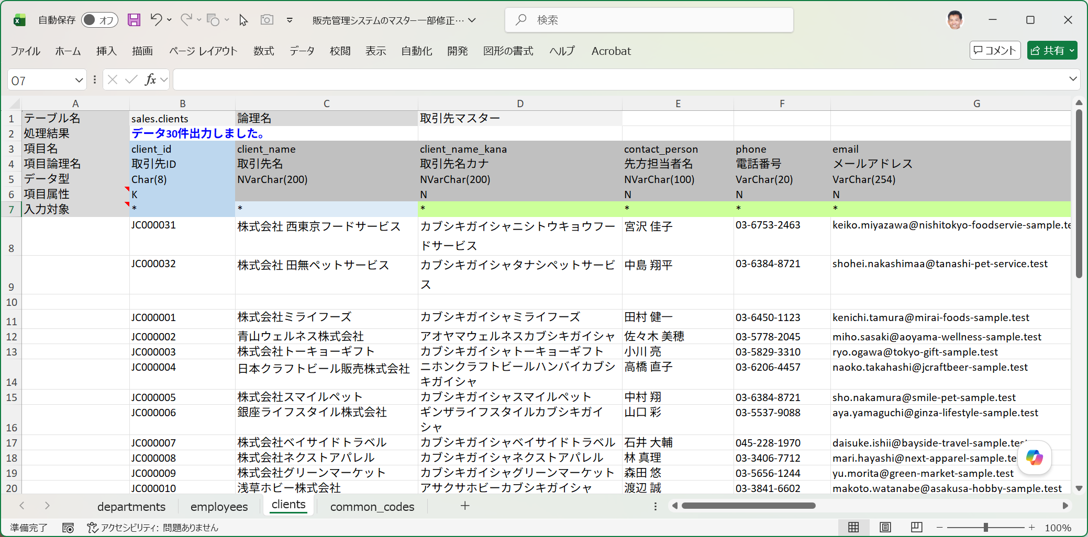
空白行（ここでデータ取り込みを終了）
新規に追加する取引先データ 2件

■ | QS016_InputSheet3
 | データ作成日時やデータ更新日時のように自動設定される項目は入力対象行の*を外します。こうするとその項目はデータ取込み対象から外されます。
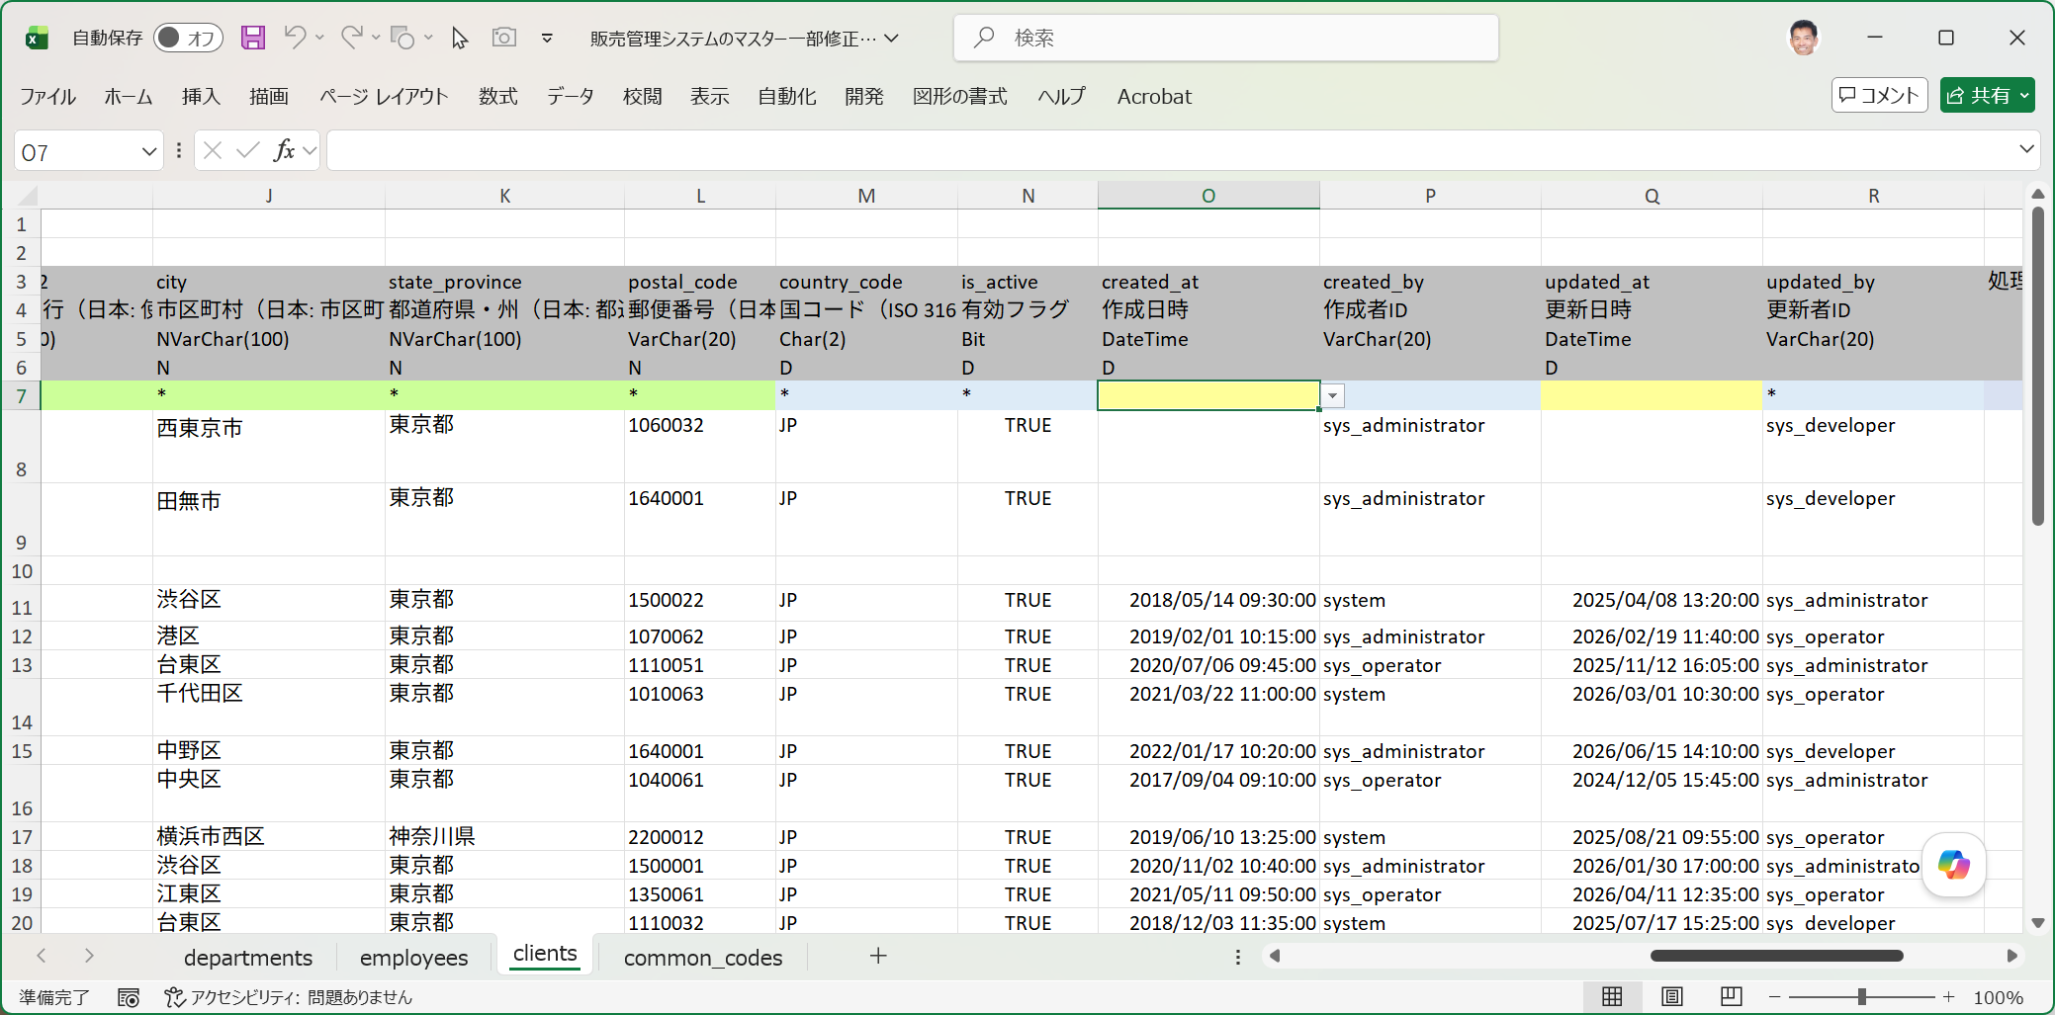

■ | QS017_IOF_ToDataImport
 | IO操作画面で選択済みテーブルリストでclientsテーブルのみを残して他はコンテキストメニューからテーブルの削除を選択してリストから除外する。ここでデータ取り込みをクリックする。
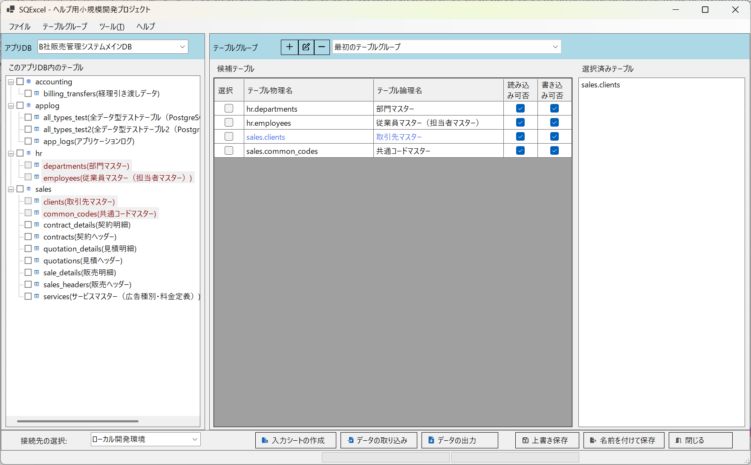

■ | QS018_IOF_DataImportDlg
 | データ取り込みダイアログで、clientsデータの新規登録を指定した入力シートのパスを設定し、実行するSQLの種類にInsertを選択する。
 | SQLの出力のみ（実行をスキップ）チェックボックスをオフにしてSQLファイルの出力パスの初期値が自動設定される。この状態でOKをクリックする。
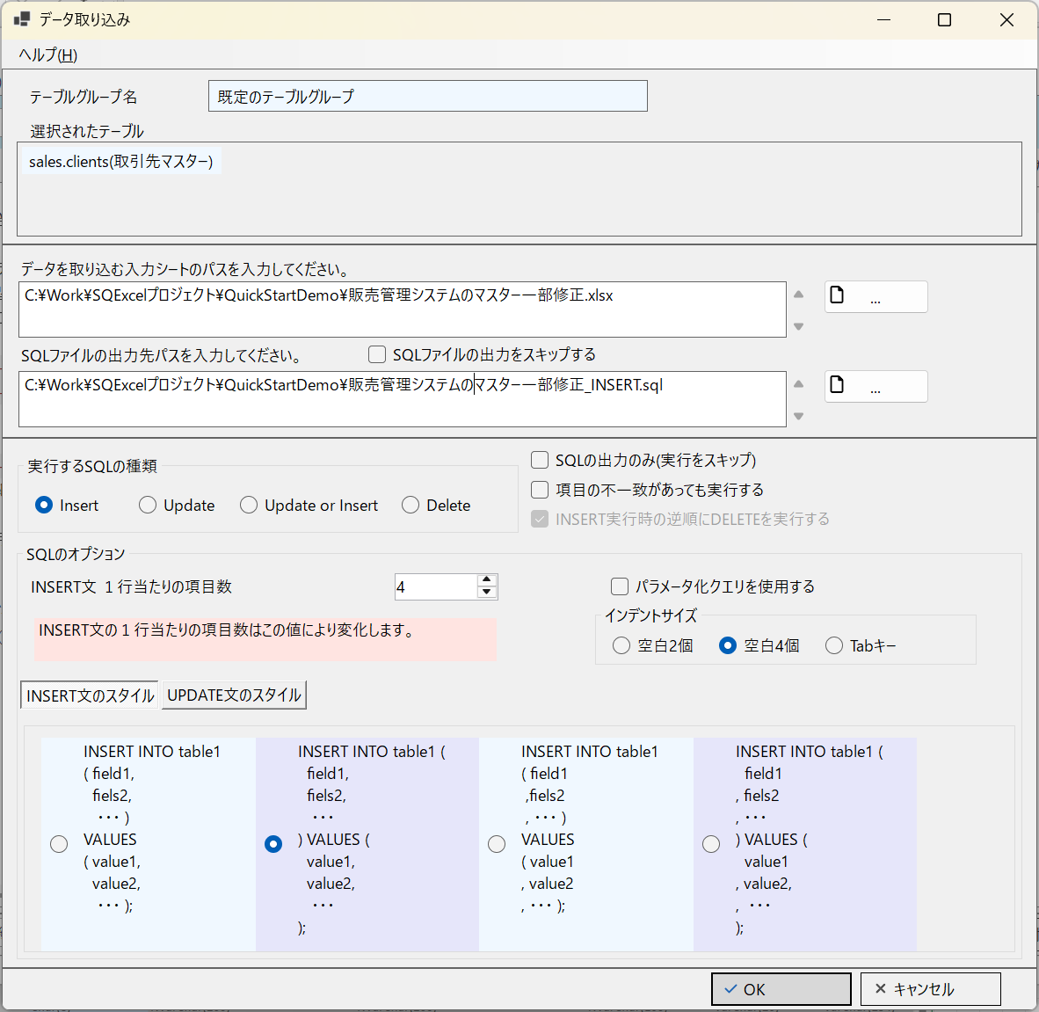

■ | QS019_InputSheet4
 | 処理が正常終了したことが示され、入力シートを開くと処理結果にINSERT処理で2件の取り込みが成功したことが示される。
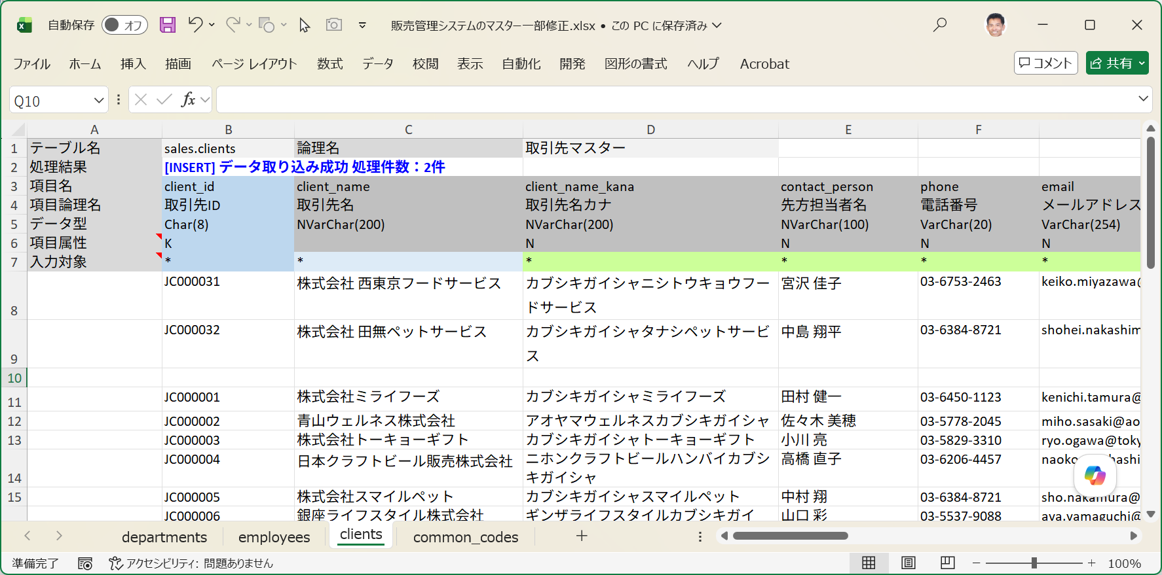

■ | QS020_SSMS
 | データベースクライアントツール(SQL Server Management Studio)でClientsテーブルを検索するとデータが登録されていることが確認できる。
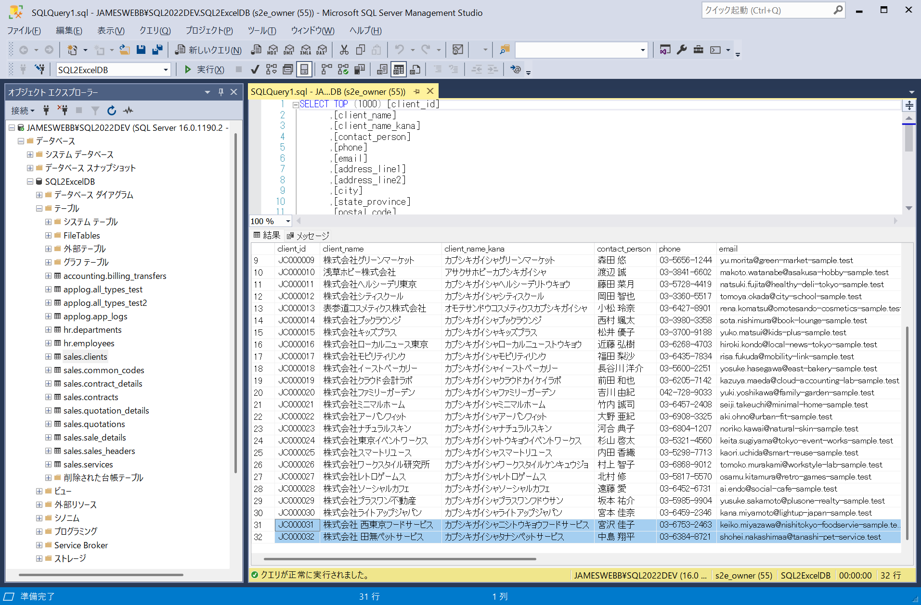

■ | QS021_SQLScript
 | 出力されたSQLスクリプトを開くと、実行されたINSERT文が生成されています。

